1
 |  |  |  | اجمالى الراتب الشهرى |  | 200.00
 |  |  |  |  |  |  |  | my_tabO | my_tabP | my_tabQ | my_tabR
نهاية الخدمة المستحقة | تاريخ بدء حساب نهاية الخدمة | تاريخ نهاية حساب نهاية الخدمة | مدة الخدمة المستحقة |  |  | قيمة نهاية الخدمة
 |  |  | يوم | شهر | سنة |  |  | 0 | 0 | 0 | 0
استقالة | 2000-01-01 | 2002-03-03 | 2 | 2 | 2 | 145.50 |  | 2 | 66.67 | 5.56 | 0.19
 |  |  |  |  |  |  |  | 5 | 133.33 | 11.11 | 0.37
 |  |  |  |  |  |  |  | 10 | 200 | 16.67 | 0.56
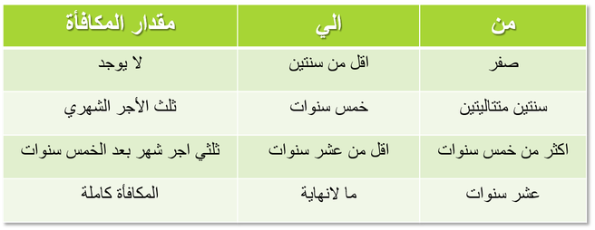
 |  |  |  |  |  | مكافأة السنوات | 133.5
 |  |  |  |  |  | مكافأة الشهور | 11.5
 |  |  |  |  |  | مكافأة الأيام | 0.5

 |  |  |  |  |  | المعادلات المطلوب تجميعها (1) |  |  |  | هذا الصحيح ومطلوب تجميعة فى معادلة فى الخانة
 |  |  |  |  |  | معدل مكافآة السنتين | 33.333 | 66.67
 |  |  |  |  |  | معدل مكافآة الشهور | 2.78 | 5.56
 |  |  |  |  |  | معدل مكافأة الايام | 0.093 | 0.19
 |  |  |  |  |  | أجمالى المستحق |  | 72.41 | النتيجة الصحيحة

 |  | يرجى ملاحظة الفورميلات التى قمت انا بعملها (1) و (2) |  |  |  |  | المعادلات المطلوب تجميعها (2)
 |  |  |  |  |  |  | البيان | الايام | الشهور | السنوات
 |  |  |  |  |  |  | 0 | 0 | 0 | 0
 |  |  |  |  |  |  | 2 | 66.67 | 5.56 | 0.19
 |  |  |  |  |  |  | 5 | 133.33 | 11.11 | 0.37
 |  |  |  |  |  |  | 10 | 200.00 | 16.67 | 0.56

 |  | برجاء عمل المعادلة وفقا لما يلى وفى الخانة |  |  |  |  |  |  | L 6

 |  | مع خالص الشكر والتحية

